MapAPI
ลำดับ | UI
1 | 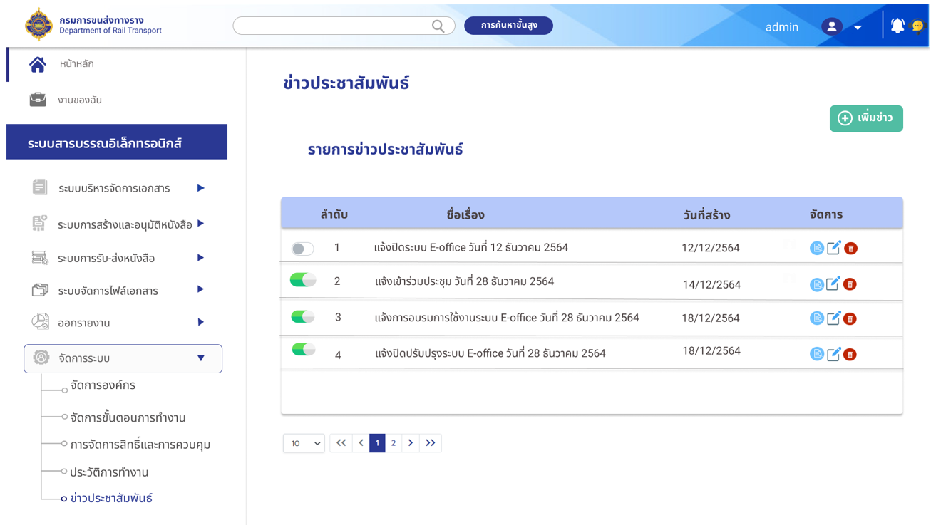
ED-GetNews
แสดงข่าวทั้งหมด
NameNews
UpdatedDate
Status = 1 สีเขียว Status = 0 สีเทา
ButtonView = 1 ปุ่มรายละเอียดแสดง ButtonEdit = 1 ปุ่มแก้ไขแสดง ButtonDelete = 1 ปุ่มลบแสดง ButtonView = 0 ปุ่มรายละเอียดซ่อน ButtonEdit = 0 ปุ่มแก้ไขซ่อน ButtonDelete = 0 ปุ่มลบซ่อน
ED-UpdateStatusNews
อัพเดทสถานะ

2 | 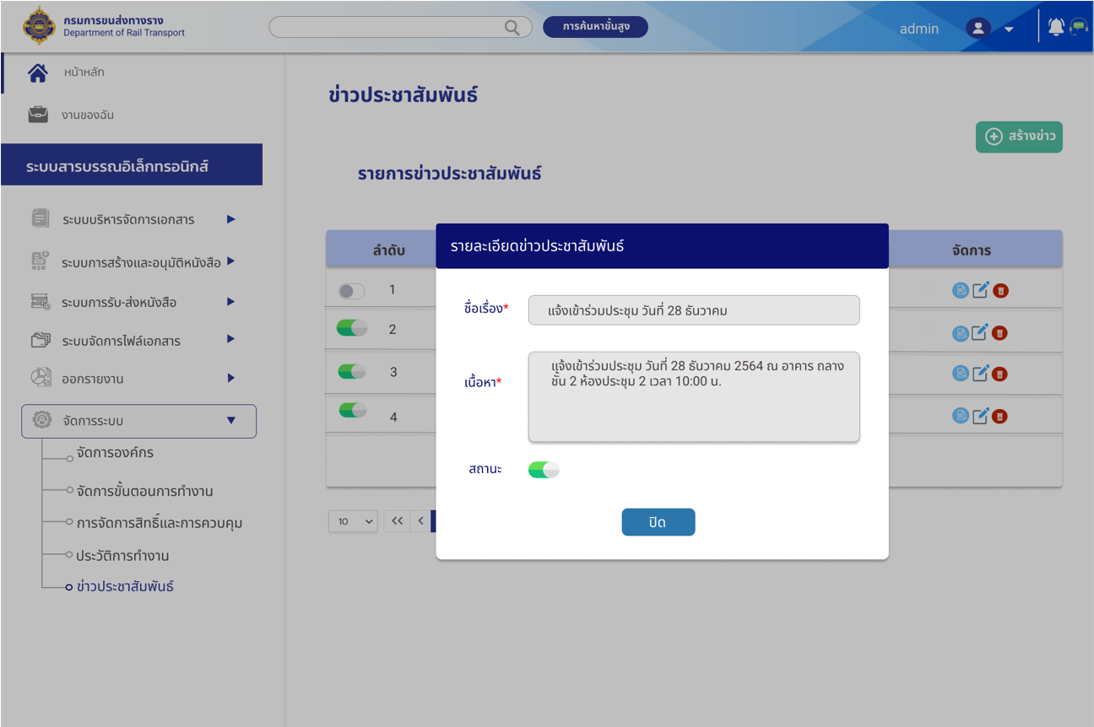
เอาค่ามาจาก ED-GetNews ที่เป็น row ที่กดค่าเข้ามา
NameNews
Detail
Status = 1 สีเขียว Status = 0 สีเทา

